06-1
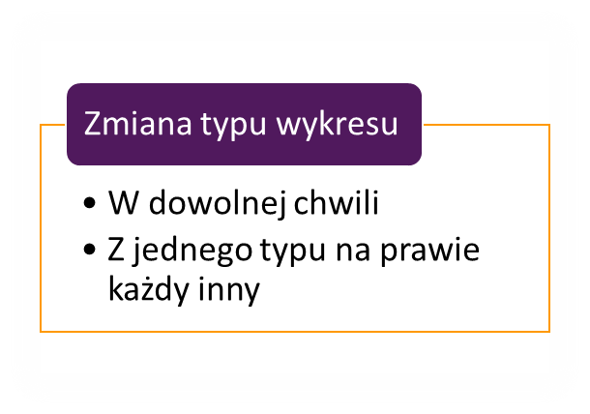

Klient | Wartość
WPS | 115,000
SHL | 489,950
TAKO | 212,686
DRA | 334,600
POST | 963,390
AION | 873,290

06-2
Produkt | Styczeń | Luty
AE-4837-B | 35,367 | 67,137
AF-5331-U | 48,019 | 13,470
AK-5930-E | 23,121 | 17,471
AQ-3329-R | 32,568 | 62,564

